Sheet1
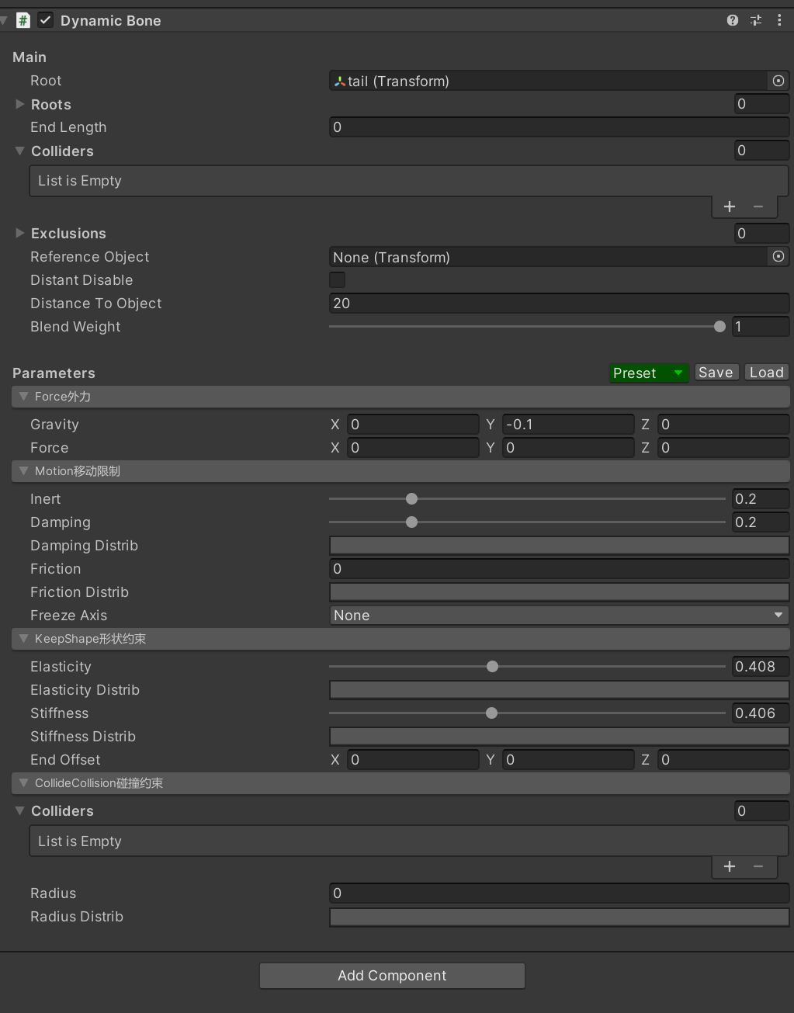
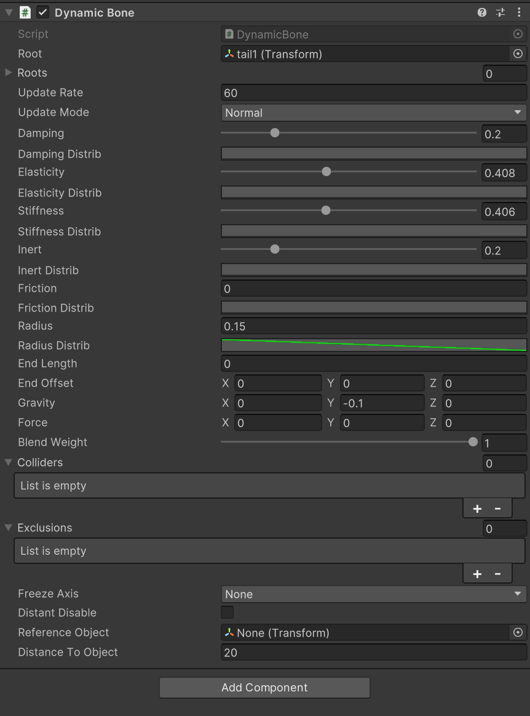
小米12SPro
晓龙8+
12G内存 | 结合MagicaCloth的优点进行优化后全骨骼并行+PlayerLoopSystem的JobBurst版本 | 现在普遍在用的仅仅每个根骨骼树数值计算部分用System.Thread并行的版本 |  | 古老时期全部跑在主线程的版本
耗时峰值 | 4.7ms | 8.37ms |  | 9.64ms
中位数 | 2.38ms | 6.07ms |  | 8.03ms
耗时低谷 | 0.95ms | 4.56ms |  | 5.79ms

 | 相比于全部跑在主线程的版本性能耗时降幅70%

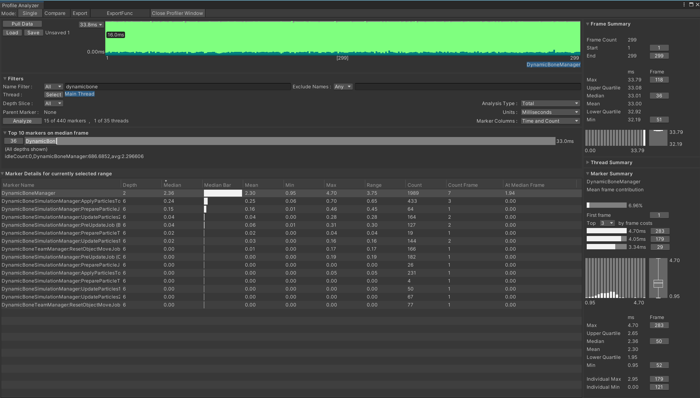
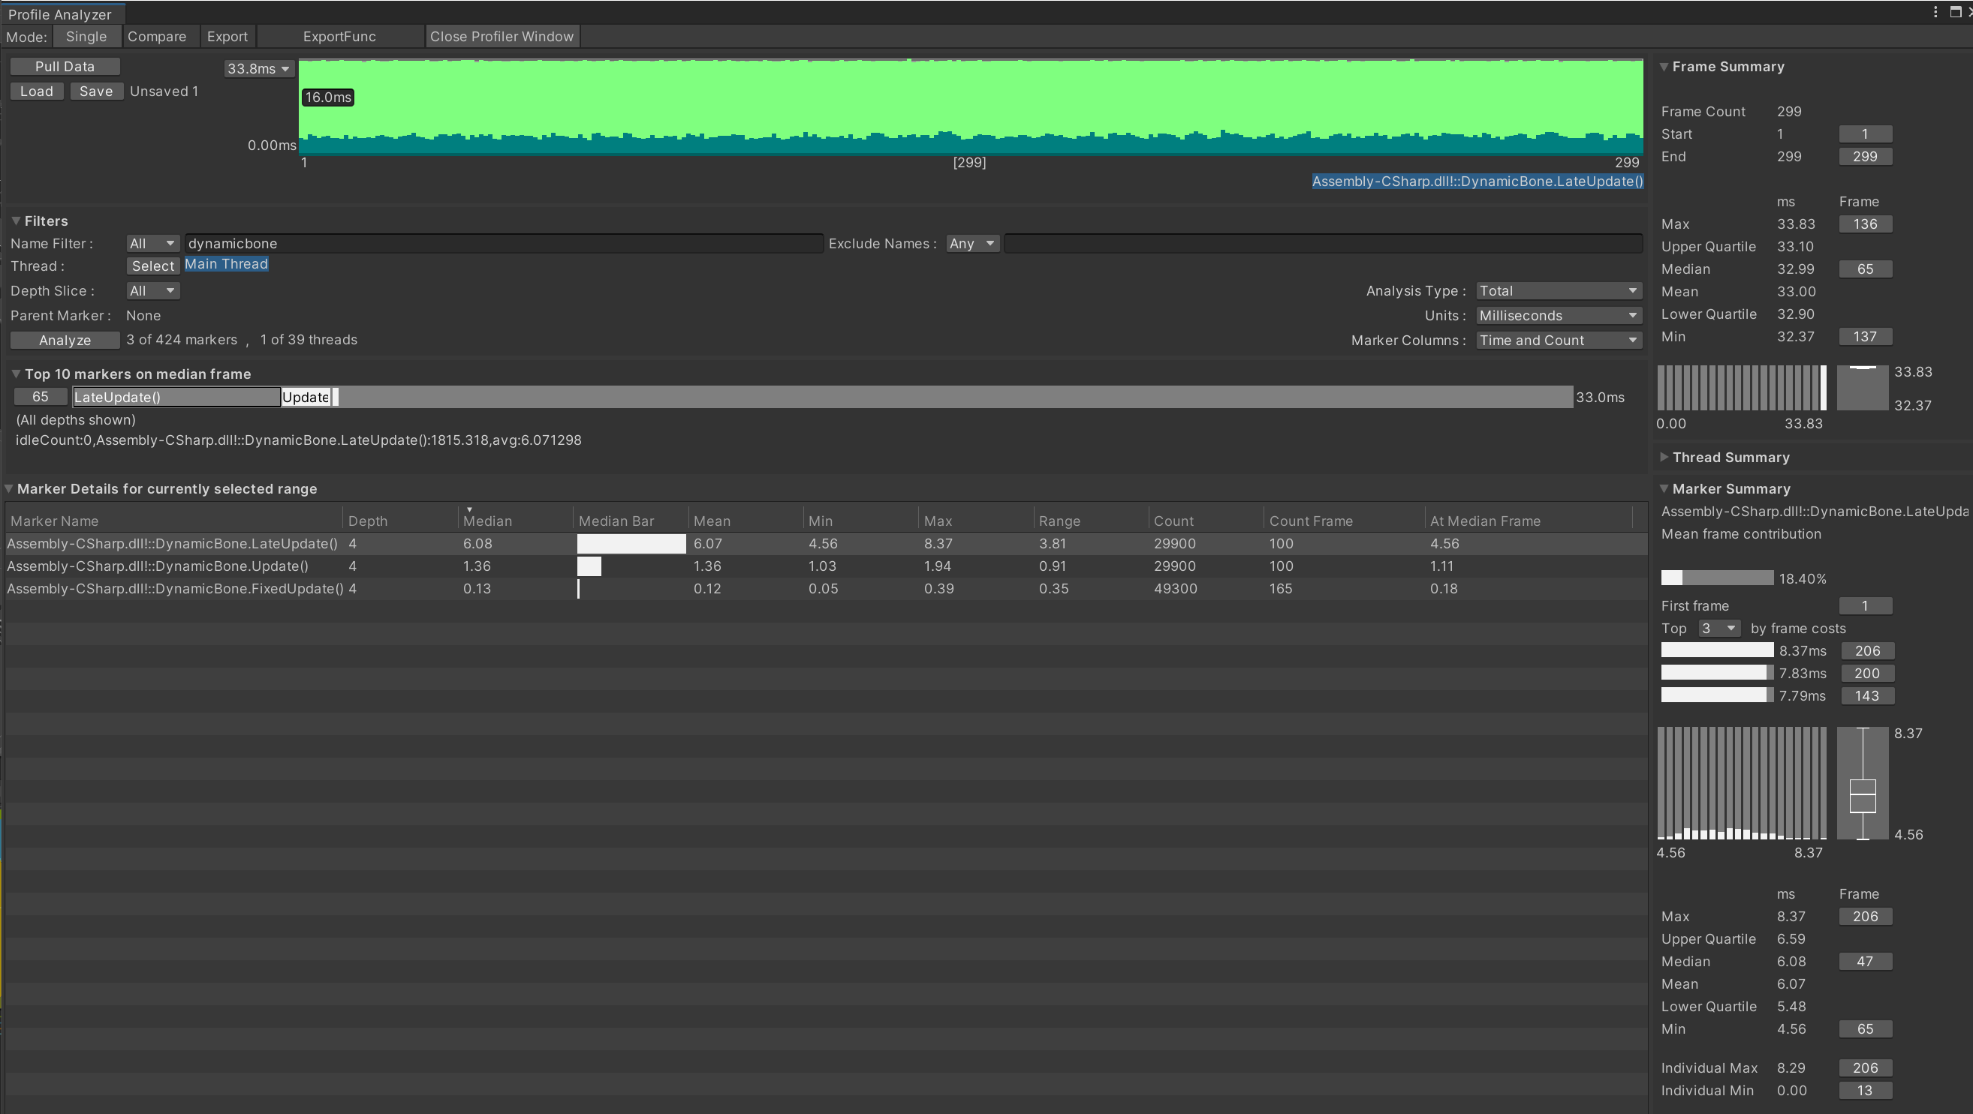
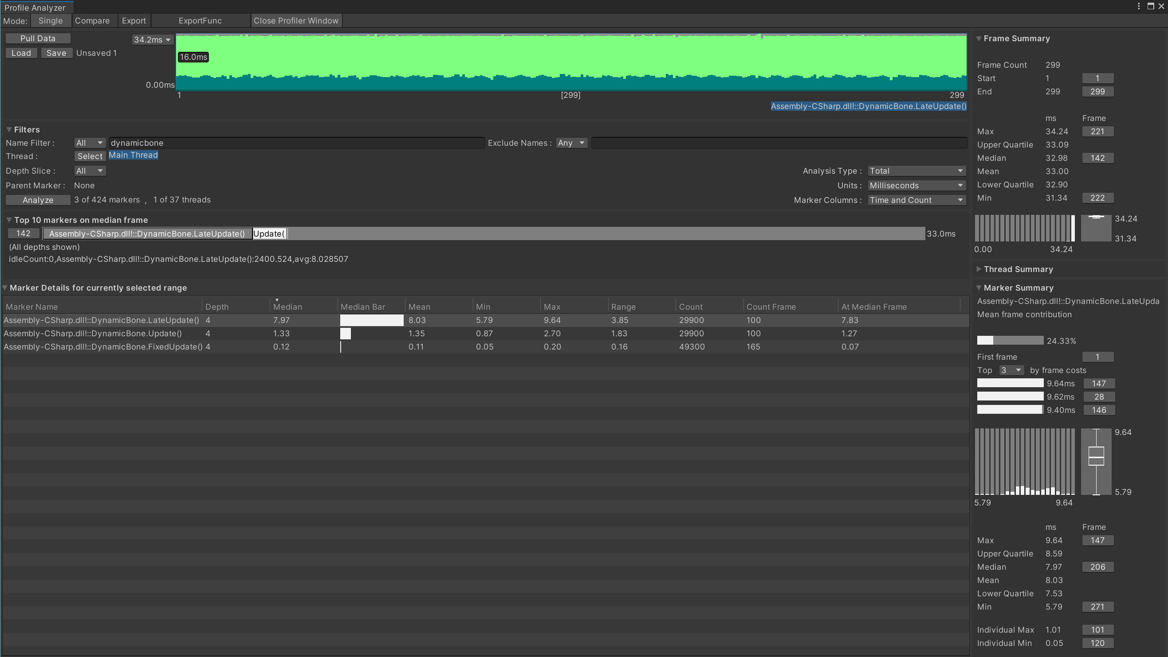

New | 配置上进行了分类能容易看懂和理解，同时支持存取模板配置，配置更高效不易出错 |  | Old

